상품제안서
PGA 친환경그린 3단수동+3단60완자+200g코마사타올 3P세트(소) | 상품코드: F24588

 |  |  |  |  |  |  | 02-412-0044 | www.easy1.co.kr
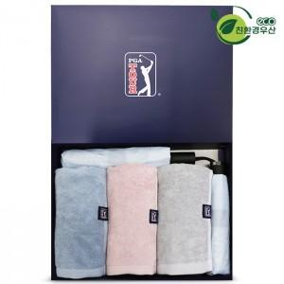

【상세/제작정보】 | ※인쇄옵션은 우산 기준입니다. ※타올 실크or자수인쇄는 별도문의 바랍니다.

【인쇄/포장옵션】 | 실크, 스티커, 원단인쇄 / 포장지포장

【공급단가】 | 수량 | 100~ | 300~ | 500~ | 1,000~ | 3,000~
*VAT별도 | 단가 | 42,250원 | 41,600원 | 40,620원 | 39,000원 | 37,370원

【상품 URL】 | https://dev.easy1.co.kr:443/src/goods_detail.php?gdno=24588

